상품제안서
N트래블 베이직 에어목베개 | 상품코드: F25292

 |  |  |  |  |  |  | 02-412-0044 | www.easy1.co.kr
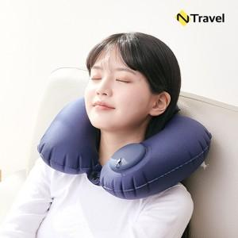

【상세/제작정보】

【인쇄/포장옵션】 | 실크, 풀칼라 / OPP(비닐)

【공급단가】 | 수량 | 100~ | 300~ | 500~ | 1,000~ | 3,000~
*VAT별도 | 그레이 | 6,610원 | 6,370원 | 6,120원 | 5,880원 | 5,730원
 | 네이비 | 6,610원 | 6,370원 | 6,120원 | 5,880원 | 5,730원

【상품 URL】 | https://dev.easy1.co.kr:443/src/goods_detail.php?gdno=25292

